Hárok1
Hríbikové počítanie
Pomôž mi vypočítať príklady.

 | 4 |  |  | 16


 | 18 |  |  | 15

 | 12 |  |  | 20

 | 9 |  |  | 7

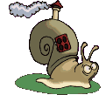
 | 11 |  |  | 17

 |  |  | 5 | 14
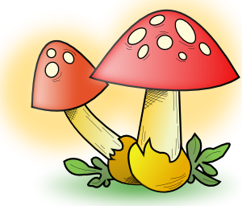
 |  |  | 12 | 19



 |  |  | 5 | 15

 |  |  | 11 | 14

 |  |  | 13 | 4


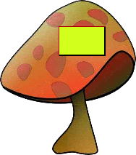
15
+2
-7
+10


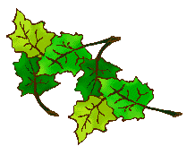
-15
-11
+13

-4

+6

Získal som 19 bodov!
A ty?


+11

Zostavila: Mgr. Andrea Romanová
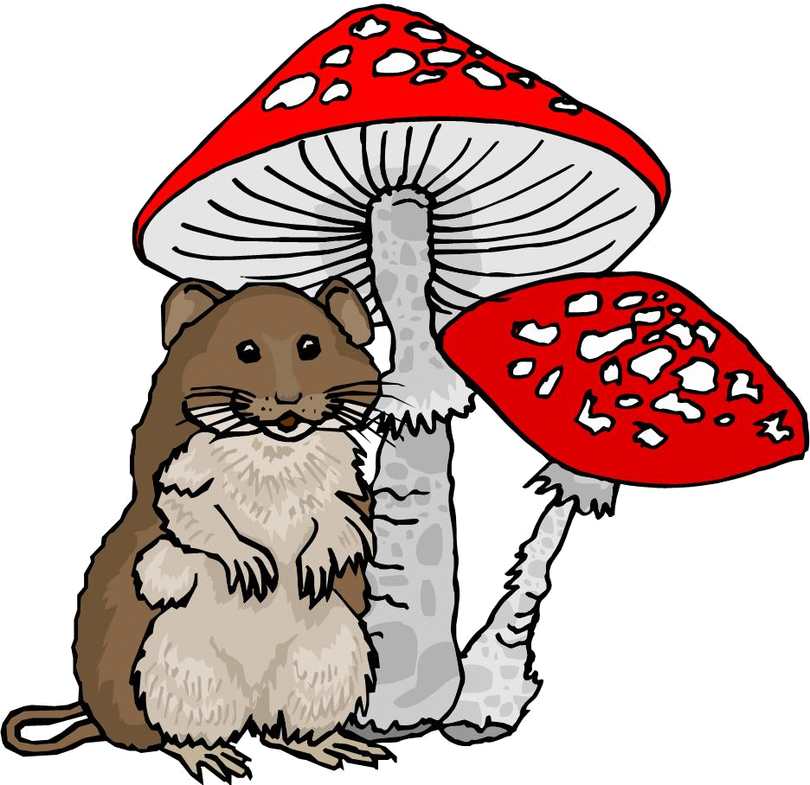

Ty si získal (a) | 0 | bodov.
Získal (a) si | 0.00 | % .
Zaslúžiš si | päťku!

